Experte 1
Kategorie | Quelle / System | wunde_01 | wunde_02 | wunde_03 | wunde_04 | wunde_05 | wunde_06 | wunde_07 | wunde_08 | wunde_09 | wunde_10 | wunde_11 | wunde_12 | wunde_13 | wunde_14 | wunde_15 | wunde_16 | wunde_17 | wunde_18 | wunde_19 | wunde_20 | wunde_21 | wunde_22 | wunde_23 | wunde_24 | wunde_25 | wunde_26 | wunde_27 | wunde_28 | wunde_29 | wunde_30 | wunde_31 | wunde_32 | wunde_33 | wunde_34 | wunde_35 | wunde_36 | wunde_37 | wunde_38 | wunde_39 | wunde_40 | wunde_41 | wunde_42 | wunde_43 | wunde_44 | wunde_45 | wunde_46 | wunde_47 | wunde_48 | wunde_49 | wunde_50 | wunde_51 | wunde_52 | wunde_53 | wunde_54 | wunde_55 | wunde_56 | wunde_57 | wunde_58 | wunde_59 | wunde_60
Wundbild | Vorschau | 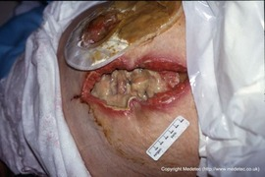 | 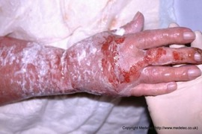 | 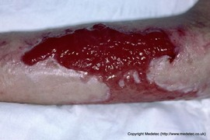 | 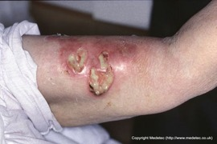 | 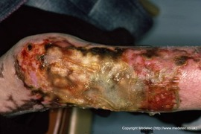 | 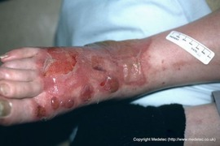 | 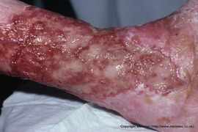 | 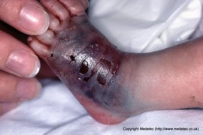 | 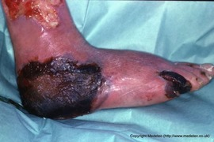 | 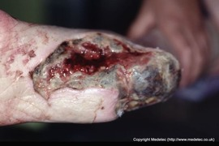 | 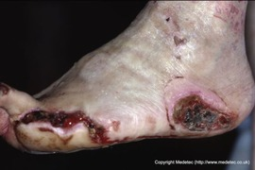 | 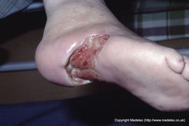 | 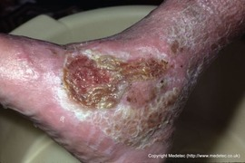 | 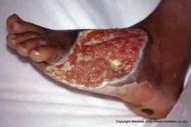 | 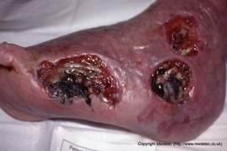 | 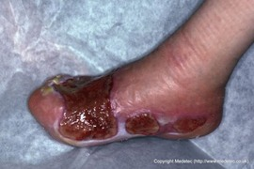 | 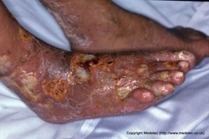 | 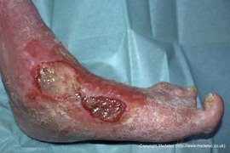 | 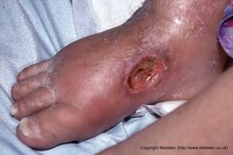 | 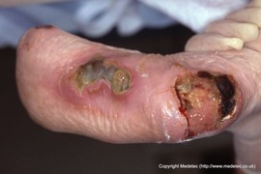 | 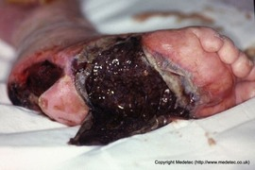 | 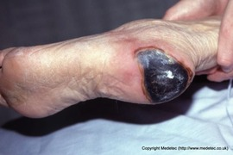 | 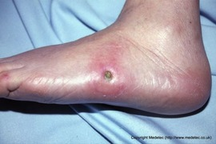 | 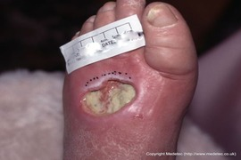 | 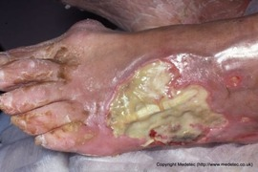 | 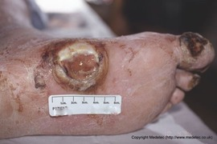 | 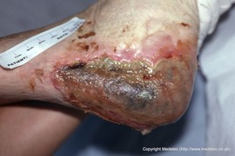 | 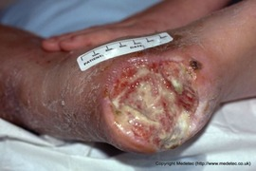 | 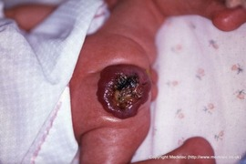 | 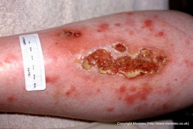 | 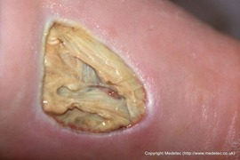 | 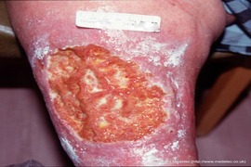 | 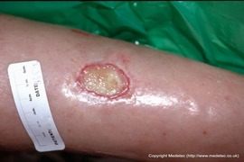 | 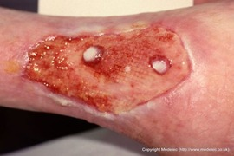 | 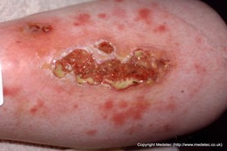 | 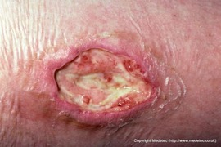 | 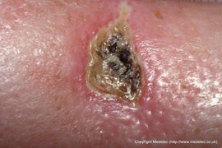 | 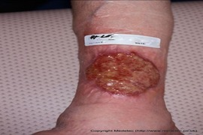 | 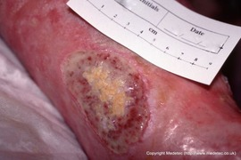 | 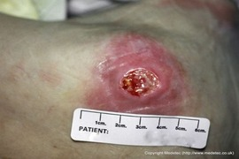 | 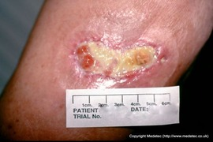 | 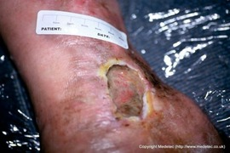 | 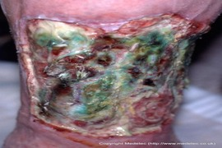 | 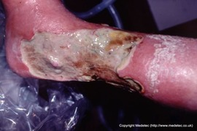 | 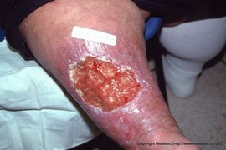 | 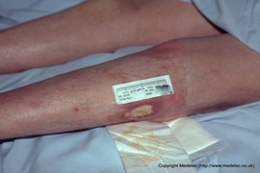 | 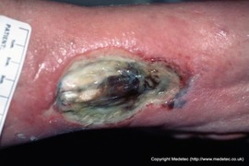 | 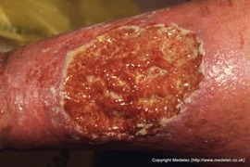 | 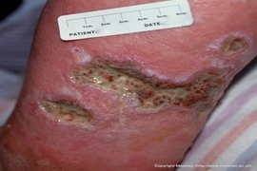 | 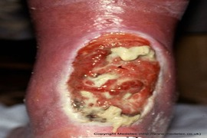 |  |  |  |  |  |  |  |  |  | 
Wundtyp | Experte 1 | Platzbauch nach möglichem chirurgischen Eingriff | Verbrennungswunde 1. bis 2. Grades | Hypergranulation nach Verbrennung | Infizierte Wunden am linken Oberarm / Innenseitig | Verbrennung 2. Grades am Bein | Verbrennung Grad 1 bis 2 am rechten Fuß | zirkuläres Ulcus Unterschenkel (vermutlich Mischulcus) | Wunde aufgrund einer Infusion, welche ins umliegende Gewebe ausgetreten ist | mumifizierte Zehen (D4 und D5), gleichzeitig Nekrose an der rechten Ferse | arterielles Ulcus | nekrotischer Defekt / Dekubitus | plantares ulcus | Ulcus cruris li lateraler Malleolus | Ulcus am Fussrücken | nekrotischen Wunden am Fuß | semizirkuläres Ulcus re Fuß | diffuse fibrinbelegte und teils infizierte Ulzera am rechten Fuß | Ulcus, bei vermutetem Diabetes | Ulcus mit Stauung | Teils nekrotisches Ulcus an der linken Ferse. plantares Ulcus belegt mit Infektionszeichen | Ausgedehnte feuchte Nekrose | nekrotischer Dekubitus li Ferse | laterales Ulcus linker Fuß | Taschenbildendes Ulcus am linken Fußrücken | Wunde am li Fußrücken mit Sehnenfreilegung | Ulcus | möglicherweise ein feuchtes Gangrän | Fersenulcus / eventuell Mischulcus | Hämangiom ist ein Spezialgebiet. In der Regel ist dieses innerhalb des ersten Lebensjahres rückläufig. Deshalb nehme ich hier keine Beurteilung vor. | Oberflächliches Ulcus (diffuse Defekte) | fibrinbelegtes Ulcus | Ulcus cruris venosum | Fibrinbelegtes Ulcus | Ulcus nach Meshgraft (zumindest lässt die Struktur darauf schließen), eventuell ist die Struktur aber einer Unterdrucktherapie geschuldet | belegter Ulcus | Dekubitus | Ulcus | Oberflächliches Ulcus | Fibringbelegtes Ulcus | Dekubitus, vermutlich am Außenknöchel | oberflächliches Ulcus | Ulcus cruris | pseudomas besiedeltes teils nekrotisches Ulcus. Semizirkulär | vermutlich Mischulcus am rechten Bein, höhe der Knöchel. Semizirkulär | Ulcus | Ulcus | Infiziertes Ulcus mit freiliegender Sehne | gleiche Beurteilung wie Wunde 53 | semizirkuläres Ulcus | Ulcus mit scheinender Hypergranulation oberhalb der Achillessehne | tiefes Ulcus im Fersenbereich | Fersendekubitus | Dekubitus an der Ferse | Dekubitus mit Nekrose | tiefer Dekubitus | Dekubitus mit Taschenbildung | Dekubtis im Sakralbereich, großflächig | oberflächlicher Dekubitus ( 2 Stück) | Dekubitus | Dekubitus
Lokalisation | Experte 1 | Abdomen | rechte Hand und Arm | ? | linker Oberarm/ Innenseitig | Bein | rechter Fuß | Unterschenkel | linker Fuss | rechte Ferse | Ferse | Aussenseitig linke Fußsohle | rechter Fuß plantar | li lateraler Malleolus | linker Fussrücken | lateral linker Fuß | re Fuß | rechter Fuß | Knöchelinnenseite | rechter Fuß | linke Ferse | plantarseitig rechter Fuß | Ferse | linker Fuß | linker Fußrücken | li. Fußrücken | mediale Fußseite linker Fuß | rechte Ferse | rechte Ferse | — | Unterschenkel | ? | Unterschenkel? | Unterschenkel? | keine Angabe möglich | Unterschenkel | ? | keine Angabe möglich | Unterschenkel | keine Angabe möglich | vermutlich am Außenknöchel | vermutlich am Unterschenkel | Außenknöchel links | Unterschenkel | rechtes Bein, höhe der Knöchel | rechter Unterschenkel | linker proximaler Unterschenkel lateral | keine Angabe möglich | — | Unterschenkel? | oberhalb der Achillessehne | Ferse | linke Ferse | ? | Rima Ani | ? | ? | Sakralbereich | ? | Steiß | multiple Schädigung gesamter Gesäßbereich
Wundstadium | Experte 1 | — | ["Exsudation"] | ["Granulation"] | ["Exsudation","Infektion","Fibrinbelag"] | ["Nekrose","Fibrinbelag"] | ["Exsudation","Blasenbildung"] | ["Exsudation","Fibrinbelag","Granulation"] | — | ["Nekrose"] | ["Nekrose","Fibrinbelag","Granulation"] | ["Nekrose"] | ["Exsudation","Granulation"] | ["Granulation","Fibrinbelag"] | ["Fibrinbelag","Granulation","Exsudation"] | ["Nekrose"] | ["Exsudation","Nekrose","Granulation"] | ["Fibrinbelag","Infektion","Exsudation"] | ["Fibrinbelag","Exsudation"] | ["Fibrinbelag"] | ["Nekrose","Fibrinbelag","Infektion"] | ["Nekrose"] | ["Nekrose"] | ["Infektion","Fibrinbelag"] | ["Fibrinbelag"] | ["Fibrinbelag"] | ["Nekrose","Exsudation","Fibrinbelag"] | ["Exsudation","Fibrinbelag","Nekrose","Infektion"] | ["Fibrinbelag","Exsudation","Granulation"] | — | ["Fibrinbelag","Nekrose","Granulation"] | ["Fibrinbelag"] | ["Fibrinbelag","Granulation"] | ["Fibrinbelag"] | ["Exsudation","Granulation","Epithelisierung"] | ["Exsudation","Fibrinbelag","Infektion"] | ["Fibrinbelag","Granulation"] | ["Nekrose","Fibrinbelag"] | ["Exsudation","Granulation","Fibrinbelag"] | ["Fibrinbelag","Granulation"] | ["Granulation","Epithelisierung"] | ["Fibrinbelag"] | ["Fibrinbelag"] | ["Nekrose","Fibrinbelag","grüne Belege (pseudomas)"] | ["Fibrinbelag","Exsudation"] | ["Fibrinbelag","Granulation"] | ["Fibrinbelag"] | ["Nekrose","Fibrinbelag","Infektion"] | — | ["Fibrinbelag","Granulation"] | ["Fibrinbelag","Granulation","Exsudation"] | ["Fibrinbelag"] | ["Fibrinbelag","Granulation","Epithelisierung"] | ["Fibrinbelag","mit Hypergranulation"] | ["Nekrose"] | ["Fibrinbelag"] | ["Fibrinbelag","Granulation"] | ["Fibrinbelag"] | ["Fibrinbelag"] | ["Granulation"] | ["Granulation","Fibrinbelag"]
Wundgrund | Experte 1 | — | Sauber, bis auf die aufgetragen Salbe | Hypergranulation | Exsudation, Infektion, Fibrinbelag | — | Exsudation, Blasenbildung | Fibrinbelegte Wunde | — | — | Nekrose, Fibrinbelag, Granulation | nekrotisch belegt | sauber | Granulation, Fibrinbelag | Fibrinbelag, Granulation, Exsudation | nekrotisch | Exsudation, Nekrose, Granulation | Fibrinbelag, Infektion, Exsudation | Fibrinbelag, Exsudation | Fibrinbelegt mit durscheinendem Granulationsgewebe | Mischuntergrund. Fibrinbelag, nekrotisch, teils mit Granulationsinseln | nekrotisch | nekrotisch | da das Ulcus auf den ersten Blick tief erscheint, ist eine Beurteilung erst nach der Entfernung der Belege möglich | — | Fibrinbelag | Nekrose, Exsudation, Fibrinbelag | Exsudation, Fibrinbelag, Nekrose, Infektion | teilweise fibrinbelegt mit einzelnen Granulationsinseln | — | Fibrinbelag, Nekrose, Granulation | Fibrinbelag | Fibrinbelag, Granulation | Fibrinbelegt | sauberer Wundgrund mit Inseln von Granulation | Exsudation, Fibrinbelag, Infektion | Fibrinbelegt mit einzelnen Inseln | — | Exsudation, Granulation, Fibrinbelag | Fibrinbelag, Granulation | Sauber | Fibrinbelag | Fibrinbelag | Nekrose, Fibrinbelag, grüne Belege (pseudomas) | ["Fibrinbelag","Exsudation"] | Fibrinbelag, Granulation | Fibrinbelegt | Nekrose, Fibrinbelag, Infektion | — | Fibrinbelegt mit einzelnen Granulationsinseln | Fibrinbelag, Granulation, Exsudation | Fibrinbelegtes tiefes Ulcus | Fibrinbelegt bei Wundrandepithelisierung | belegt mit Hypergranulation | nekrotisch | Fibrinbelag | Fibrinbelegte Wundverhältnisse | Fibrinbelegt, zerklüftet | Fibrinbelag | sauber | Sauberer Wundgrund mit kleinen Fibrininseln
Wundrand | Experte 1 | ["Unterminiert (Wundtaschen)","Gerötet / entzündlich"] | ["Reizlos / unauffällig"] | ["Reizlos / unauffällig"] | ["Gerötet / entzündlich"] | — | ["Gerötet / entzündlich"] | ["Mazeriert"] | — | — | ["Reizlos / unauffällig"] | ["Reizlos / unauffällig"] | ["Reizlos / unauffällig"] | — | ["Mazeriert"] | ["Epibolie (eingerollter Wundrand)"] | ["Gerötet / entzündlich"] | ["Mazeriert","Gerötet / entzündlich"] | ["Gerötet / entzündlich"] | ["Hyperkeratotisch"] | ["Gerötet / entzündlich"] | — | ["Reizlos / unauffällig"] | ["Gerötet / entzündlich"] | ["Unterminiert (Wundtaschen)"] | ["Reizlos / unauffällig"] | ["Hyperkeratotisch"] | ["Mazeriert"] | ["Reizlos / unauffällig"] | — | ["Gerötet / entzündlich","Mazeriert"] | ["Mazeriert"] | ["Gerötet / entzündlich"] | ["Reizlos / unauffällig"] | ["Reizlos / unauffällig"] | ["Mazeriert","Gerötet / entzündlich"] | ["Unterminiert (Wundtaschen)"] | ["Reizlos / unauffällig"] | ["Reizlos / unauffällig"] | ["Reizlos / unauffällig"] | ["Gerötet / entzündlich"] | ["Reizlos / unauffällig"] | ["Unterminiert (Wundtaschen)"] | ["Mazeriert"] | ["Mazeriert"] | ["Hyperkeratotisch"] | ["Gerötet / entzündlich"] | ["Gerötet / entzündlich"] | — | ["Mazeriert","Gerötet / entzündlich"] | ["Mazeriert"] | ["Reizlos / unauffällig"] | ["Reizlos / unauffällig"] | ["Hyperkeratotisch"] | ["Gerötet / entzündlich"] | ["Gerötet / entzündlich"] | ["Reizlos / unauffällig"] | ["Reizlos / unauffällig"] | ["Reizlos / unauffällig"] | ["Unterminiert (Wundtaschen)"] | ["Unterminiert (Wundtaschen)"]
Wundumgebung | Experte 1 | ["Erythem / Rötung"] | ["Reizlos / intakt"] | ["Reizlos / intakt"] | ["Reizlos / intakt"] | ["Reizlos / intakt"] | ["Reizlos / intakt"] | — | — | — | ["Reizlos / intakt"] | ["Reizlos / intakt"] | ["Reizlos / intakt"] | ["CVI-typische Hautveränderungen (Hyperpigmentierung, Atrophie blanche, Lipodermatosklerose)"] | ["Reizlos / intakt"] | ["CVI-typische Hautveränderungen (Hyperpigmentierung, Atrophie blanche, Lipodermatosklerose)"] | ["Mazeration","Erythem / Rötung"] | ["CVI-typische Hautveränderungen (Hyperpigmentierung, Atrophie blanche, Lipodermatosklerose)"] | ["CVI-typische Hautveränderungen (Hyperpigmentierung, Atrophie blanche, Lipodermatosklerose)"] | ["CVI-typische Hautveränderungen (Hyperpigmentierung, Atrophie blanche, Lipodermatosklerose)"] | ["Erythem / Rötung"] | — | ["Reizlos / intakt"] | ["Erythem / Rötung"] | ["Mazeration"] | ["Keratosen"] | ["Reizlos / intakt"] | ["Erythem / Rötung"] | ["Reizlos / intakt"] | — | ["Erythem / Rötung","Ekzem / Dermatitis","CVI-typische Hautveränderungen (Hyperpigmentierung, Atrophie blanche, Lipodermatosklerose)"] | ["Reizlos / intakt"] | ["Erythem / Rötung"] | ["Ödem"] | ["Reizlos / intakt"] | ["Erythem / Rötung"] | ["Reizlos / intakt"] | ["Erythem / Rötung"] | ["Reizlos / intakt"] | ["Erythem / Rötung"] | ["Erythem / Rötung"] | ["Reizlos / intakt"] | — | ["Erythem / Rötung"] | ["Erythem / Rötung"] | ["Ekzem / Dermatitis"] | ["Reizlos / intakt"] | ["Erythem / Rötung"] | — | — | ["Reizlos / intakt"] | ["Reizlos / intakt"] | ["Reizlos / intakt"] | ["Reizlos / intakt"] | ["Erythem / Rötung"] | ["Erythem / Rötung"] | ["Reizlos / intakt"] | ["Erythem / Rötung"] | ["Reizlos / intakt"] | ["Reizlos / intakt","Erythem / Rötung"] | ["Reizlos / intakt"]
Exsudat | Experte 1 | keine Angabe möglich | keine Einschätzung möglich | vermutlich mäßig | vermutlich mittelmässig | nicht zu beschreiben | vermutlich hoch | nicht beurteilbar, vermutlich stark | keine Angabe möglich | keine Angabe möglich, vermutlich trocken | eher weniger | keine Angabe möglich, vermutlich gering | vermutlich mässig | vermutlich wenig | keine Angabe möglich | keine Angabe möglich | keine Angabe möglich | vermutlich mittelmässig | keine Angabe möglich | keine Angabe möglich | vermutlich mittelmäßig | keine Angabe möglich | keine | vermutlich kaum | vermutlich mittelmäßig | keine Angabe möglich / vermutlich mässig | keine Angabe möglich / eher wenig | vermutlich vorhanden, in welcher Menge ist nicht zu beurteilen | vermutlich mässig | — | keine Angabe möglich | vermutlich mässig | vermutlich gering | keine Angabe möglich | keine Angabe möglich | keine Angabe möglich | keine Angabe möglich | keine Angabe möglich / vermutlich wenig | vermutlich mässig | keine Angabe möglich | vermutlich mittel | vermutlich mässig | nicht beurteilbar | vermutlich mässig | vermutlich hohe Exsudation | keine Angabe möglich / vermutlich mässig | Mässig | keine Angabe möglich / eher wenig | — | keine Angabe möglich | vermutlich mässig | vermutlich mässig | nicht beurteilbar | vermutlich gering | keine Angabe möglich | vermutlich mässig | — | vermutlich starke Exsudation | eher wenig | keine Angabe möglich | wahrscheinlich mittelmäßig vorhanden
Auffälligkeiten / Anmerkungen | Experte 1 | — | — | — | eventuell ist eine Gabe von systemischer Antibiose notwendig | — | — | — | — | — | bei arteriellen Wunden ist beim Debridement Vorsicht geboten | — | der Gefäßstatus muss abgeklärt werden und die Durchblutung wieder hergestellt werden. Ansonsten ist eine Wundheilung nicht, oder nur sehr schwer möglich. | — | — | — | — | — | die Umgebungshaut ist mit Keratosen besetzt und nicht intakt | — | — | — | nach der Versorgung für Druckentlastung sorgen | die Infektion scheint bereits das umliegende Gewebe zu infiltrieren | — | freiliegende Sehne | — | ein feuchtes Gangrän darf nicht feucht behandelt werden. Es gilt die Infektion zu stoppen und die Ausbreitung zu verhindern. | — | — | Es ist ein absolutes "Muss" den Gefäßstatus zu checken | — | Adipositas, dringende Gewichtsreduktion empfohlen | — | — | — | — | — | — | — | bitte auf Druckentlastung achten | — | — | lokale Behandlung mit antiseptischer Lösung (Pseudomonaswirksam) nötig | — | — | — | — | — | — | scheint nach Hypergranulation | — | — | — | — | — | nicht erkennbar, ob Fistelgänge vorliegen | unbedingte Druckentlastung notwendig, Lagerungsplan! | Druckentlastung notwendig | — | durch multiple Schädigungen ist eine Versorgung in diesem Bereich immer schwierig
Debridement Notwendig | Experte 1 | Ja | Ja | Nein | Ja | Ja | Nein | Ja | Nein | Nein | Ja | Ja | Nein | Ja | Ja | Ja | Nein | Ja | Ja | Ja | Ja | Ja | Ja | Ja | Ja | Ja | Ja | Ja | Ja | — | Ja | Ja | Ja | Ja | Nein | Ja | Ja | Ja | Ja | Ja | Ja | Ja | Ja | Ja | Ja | Ja | Ja | Ja | — | Ja | Ja | Ja | Nein | Nein | Ja | Ja | Ja | Ja | Ja | Nein | Ja
Debridement Methode | Experte 1 | ["Debrisoft Pad"] | ["Debrisoft Pad"] | — | ["Debrisoft Pad"] | ["Debrisoft Duo"] | — | ["Ultraschall"] | — | — | ["Debrisoft Duo"] | ["Autolytisches Debridement"] | — | ["Autolytisches Debridement"] | ["Autolytisches Debridement"] | ["Chirurgisches Debridement"] | — | ["Debrisoft Duo"] | ["Debrisoft Duo"] | ["Debrisoft Pad"] | ["Debrisoft Duo","Chirurgisches Debridement"] | ["Chirurgisches Debridement"] | ["Chirurgisches Debridement"] | ["Chirurgisches Debridement"] | ["Debrisoft Lolly"] | ["Autolytisches Debridement"] | ["Chirurgisches Debridement"] | ["Chirurgisches Debridement"] | ["Debrisoft Duo"] | — | ["Debrisoft Pad","Debrisoft Duo"] | ["Chirurgisches Debridement"] | ["Debrisoft Duo"] | ["Debrisoft Duo"] | — | ["Debrisoft Duo"] | ["Debrisoft Lolly"] | ["Chirurgisches Debridement"] | ["Debrisoft Duo"] | ["Debrisoft Pad"] | ["Debrisoft Pad"] | ["Debrisoft Duo"] | ["Debrisoft Duo","Debrisoft Lolly"] | ["Chirurgisches Debridement"] | ["Debrisoft Duo","Chirurgisches Debridement"] | ["Debrisoft Duo"] | ["Autolytisches Debridement"] | ["Chirurgisches Debridement"] | — | ["Debrisoft Duo"] | ["Debrisoft Duo"] | ["Debrisoft Lolly"] | — | — | ["Chirurgisches Debridement"] | ["Debrisoft Lolly"] | ["Debrisoft Lolly"] | ["Chirurgisches Debridement"] | ["Debrisoft Duo"] | — | ["Debrisoft Pad","Debrisoft Lolly"]
Infektionsverdacht | Experte 1 | Ja | Nein | Nein | Ja | Nein | Nein | Nein | Nein | Nein | Nein | Nein | Nein | Nein | Nein | Nein | Nein | Ja | Nein | Nein | Ja | Nein | Nein | Ja | Nein | Nein | Nein | Ja | Nein | — | Ja | Nein | Nein | Nein | Nein | Ja | Nein | Nein | Nein | Nein | Nein | Nein | Nein | Ja | — | Nein | — | Ja | — | Nein | Nein | Nein | Nein | Nein | Nein | Nein | — | Nein | Nein | Nein | Nein
Spüllösung | Experte 1 | Neutrale Spüllösung | — | — | Antimikrobielle Spüllösung | — | — | — | — | — | — | — | — | — | — | — | — | Antimikrobielle Spüllösung | — | — | Antimikrobielle Spüllösung | — | — | Antimikrobielle Spüllösung | — | — | — | Antimikrobielle Spüllösung | — | — | Antimikrobielle Spüllösung | — | — | — | — | Antimikrobielle Spüllösung | — | — | — | — | — | — | — | Antimikrobielle Spüllösung | — | — | — | Antimikrobielle Spüllösung | — | — | — | — | — | — | — | — | — | — | — | — | —
Primärverband (Präferenz) | Experte 1 | ["Suprasorb CNP"] | ["Suprasorb P + PHMB","Solvaline N"] | ["Suprasorb P Sensiflex"] | ["Suprasorb X + PHMB","Solvaline N"] | ["Suprasorb X + PHMB","Solvaline N"] | ["Suprasorb X + PHMB","Solvaline N"] | ["Suprasorb CNP"] | ["Suprasorb P Sensiflex"] | — | ["Suprasorb G Gel-Kompresse","Suprasorb F Protect"] | ["Suprasorb G Gel-Kompresse","Suprasorb F Protect"] | ["amorphes Gel","Suprasorb Liquacel Pro","Suprasorb P Sensiflex"] | ["Suprasorb X","Solvaline N"] | ["Suprasorb CNP"] | ["Suprasorb CNP"] | ["Suprasorb CNP"] | ["Suprasorb P + PHMB","Solvaline N"] | ["Suprasorb X + PHMB","Solvaline N"] | ["Suprasorb Liquacel Pro","Suprasorb P Sensiflex","amorphes Gel"] | ["Suprasorb X + PHMB","Suprasorb F"] | ["Suprasorb CNP"] | ["Suprasorb CNP"] | ["Suprasorb X + PHMB","Solvaline N"] | ["Suprasorb CNP"] | ["Suprasorb G Gel-Kompresse"] | ["Suprasorb X + PHMB","Solvaline N"] | ["Suprasorb P sensitive"] | ["amorphes Gel","Suprasorb Liquacel Pro","Suprasorb P Sensiflex"] | — | ["Suprasorb P + PHMB"] | ["Suprasorb CNP"] | ["Suprasorb P + PHMB","Solvaline N"] | ["Suprasorb P Sensiflex"] | ["Suprasorb CNP"] | ["Suprasorb X + PHMB","Solvaline N"] | ["amorphes Gel","Suprasorb Liquacel Pro","Suprasorb P Sensiflex"] | ["Suprasorb X + PHMB","Solvaline N"] | ["Suprasorb P Sensiflex"] | ["Suprasorb G Gel-Kompresse","Suprasorb F Protect"] | ["Suprasorb P Sensiflex"] | ["Suprasorb P Sensiflex"] | ["amorphes Gel","Suprasorb Liquacel Pro","Suprasorb P sensitive"] | ["Suprasorb X + PHMB","Solvaline N"] | ["Suprasorb CNP"] | ["Suprasorb CNP"] | ["Suprasorb CNP"] | ["amorphes Gel","Suprasorb P Sensiflex"] | — | ["Suprasorb P + PHMB","Solvaline N"] | ["Suprasorb P Sensiflex"] | ["Suprasorb G Gel-Kompresse","Suprasorb Liquacel Pro","Suprasorb P Sensiflex"] | ["Suprasorb P Sensiflex"] | ["Suprasorb P Sensiflex"] | ["Suprasorb CNP"] | ["Suprasorb CNP"] | ["amorphes Gel","Suprasorb Liquacel Pro","Suprasorb P Sensiflex"] | ["Suprasorb CNP"] | ["Suprasorb P + PHMB","Suprasorb F Protect"] | ["Suprasorb CNP"] | ["Suprasorb CNP"]
Primärverband (Alternativ) | Experte 1 | — | — | — | — | — | — | — | — | — | — | — | — | — | ["Suprasorb X + PHMB","Fixierbinde","Solvaline N"] | ["amorphes Gel","Suprasorb Liquacel Pro","Suprasorb P Sensiflex"] | ["Suprasorb X + PHMB","Solvaline N"] | — | ["Suprasorb P Sensiflex"] | — | — | — | — | — | ["amorphes Gel","Suprasorb Liquacel Pro","Suprasorb P Sensiflex"] | — | — | — | — | — | ["Suprasorb X + PHMB","Solvaline N"] | ["Suprasorb P Sensiflex"] | — | — | — | — | — | — | — | ["Suprasorb Liquacel Pro"] | — | — | ["Suprasorb G Gel-Kompresse","Suprasorb F"] | — | ["Suprasorb P + PHMB"] | ["amorphes Gel","Suprasorb Liquacel Pro","Suprasorb P"] | — | — | — | ["Suprasorb CNP"] | — | — | — | — | — | ["Suprasorb Liquacel Pro","Suprasorb P Sensiflex"] | ["Suprasorb CNP"] | — | — | ["Suprasorb Liquacel Pro","Suprasorb P Sensiflex"] | ["amorphes Gel","Suprasorb Liquacel Pro","Suprasorb P sensitive"]
Sekundärverband (Präferenz) | Experte 1 | — | ["Fixierbinden und Universalbinden. Rollenpflaster"] | — | ["Universalbinde und Rollenpflaster"] | — | ["Fixierbinde und Rollenpflaster"] | — | — | — | — | — | ["Universalbund und Rollenpflaster"] | — | — | — | ["Universalbinde und Rollenpflaster"] | — | — | — | — | — | — | — | — | ["Fixierbinden"] | — | — | — | — | — | — | — | — | — | — | — | — | — | — | — | — | — | ["Universalbinden und Rollenpflaster"] | — | — | — | — | — | — | — | — | — | — | — | — | — | — | — | — | —
Sekundärverband (Alternativ) | Experte 1 | — | — | — | — | — | — | — | — | — | — | — | — | — | — | — | — | — | — | — | — | — | — | — | — | — | — | — | — | — | — | — | — | — | — | — | — | — | — | — | — | — | — | — | — | — | — | — | — | — | — | — | — | — | — | — | — | — | — | — | —
Kompression Indiziert | Experte 1 | Nein | Nein | Ja | Nein | Nein | Nein | Nicht beurteilbar | Nein | Nicht beurteilbar | Nein | Nicht beurteilbar | Nein | Ja | Ja | Nicht beurteilbar | Ja | Ja | Ja | Ja | Nicht beurteilbar | Nicht beurteilbar | Nein | — | Nicht beurteilbar | Nicht beurteilbar | Ja | Nicht beurteilbar | Ja | — | Ja | Nicht beurteilbar | Ja | Ja | Ja | Ja | Nein | Ja | Ja | Ja | — | Ja | Ja | Nicht beurteilbar | Nicht beurteilbar | Ja | Nein | Ja | — | Ja | Ja | Nicht beurteilbar | Nicht beurteilbar | Ja | — | Nein | Nein | Nein | Nein | Nein | Nein
Kompression Produkt | Experte 1 | — | — | ["Rosidal SC","Rosidal K"] | — | — | — | — | — | — | — | — | — | ["Rosidal TCS"] | ["Rosidal K","Rosidal SC","tg Schlauchverband"] | — | ["tg Fertigverbände","Cellona Synthetikwatte","Rosidal K"] | ["Rosidal SC","Rosidal K"] | ["Rosidal SC","Rosidal K"] | ["Actico UlcerSys System"] | — | — | — | — | — | — | ["Rosidal SC","Rosidal K"] | — | ["Rosidal SC","Rosidal K"] | — | ["Rosidal K"] | — | ["Rosidal SC","Rosidal K"] | ["Rosidal 1C"] | ["Rosidal TCS"] | ["tg Fertigverbände","Rosidal K","Rosidal SC"] | — | ["Rosidal TCS"] | ["Rosidal SC","Rosidal K"] | ["Rosidal 1C"] | — | ["Rosidal 1C"] | ["Rosidal 1C"] | — | — | ["Rosidal TCS"] | — | ["Rosidal SC","Rosidal K"] | — | ["tg Schlauchverband","Rosidal SC","Rosidal K"] | ["Rosidal 1C"] | — | — | ["Rosidal K"] | — | — | — | — | — | — | —
Einschränkungen / Annahmen | Experte 1 | — | — | aufgrund der Hypergranulation wäre ein angepasster Kompressionsstrumpf für den Arm vorteilhaft. Ansonsten Wicklung einer Kompression | — | — | — | — | Hochlagerung erforderlich | hier wird man nach Abklärung des Gefäßstatus eine chirurgische Intervention vornehmen müssen. Eventuell Bypass OP, Ausschluss einer Amputation nicht möglich. | — | — | Kompressionstherapie bei pAVK nur bedingt möglich. Nach Wiederherstellung der Durchblutung, ist eine Kompressionstherapie indiziert. | bitte vor der Kompressionstherapie den Gefäßstatus abklären | Klärung Gefäßstatus | — | Gefäßstatus ! Kompressionstherapie nur bei Alternativversorgung, ohne CNP | Klärung Gefäßstatus ! | bitte Gefäßstatus beachten. Gleichzeitig besteht die Gefahr von Polyneuropathien, dementsprechend ist Vorsicht geboten, sobald mit Kompression gearbeitet wird. Engmaschige Kontrollen notwendig | Gefäßstatus! | Gefäßstatus und Abstrich der Wunde | — | — | — | — | — | Abklärung Gefäßstatus ! | eventuell ist eine systemische Antibiose notwendig ! | bitte vor der Kompressionstherapie den Gefäßstatus prüfen | — | erst nach Klärung des Gefäßstatus | — | — | Gefäßstatus ! | Gefäßstatus! | — | — | Abklärung des Gefäßstatus vor Kompressionstherapie | — | Gefäßstatus? | — | — | bitte den Gefäßstatus vor Kompressionstherapie abklären | eventuell auch systemische Antibiose notwendig | Gefäßstatus !!!! | erst nach Abklärung des Gefäßstatus | — | Gefäßstatus ! | — | Gefäßstatus ! | nach Klärung des Gefäßstatus aufgrund der Hypergranulation ist eine Kompressionstherapie von Vorteil | — | — | Kompression auf die Wunde. Sollte die Hyperkeratose nicht rückläufig sein, so muss chirurgisch interveniert werden | — | — | Lokalisation aufgrund des Bildausschnitts nicht ohne Fehler möglich | nach großzügigem chirurgischen Debridement, Versorgung mit CNP | — | — | Eine Lagerung zur Druckentlastung ist unbedingt nötig. Lagerungsplan !

